МСО
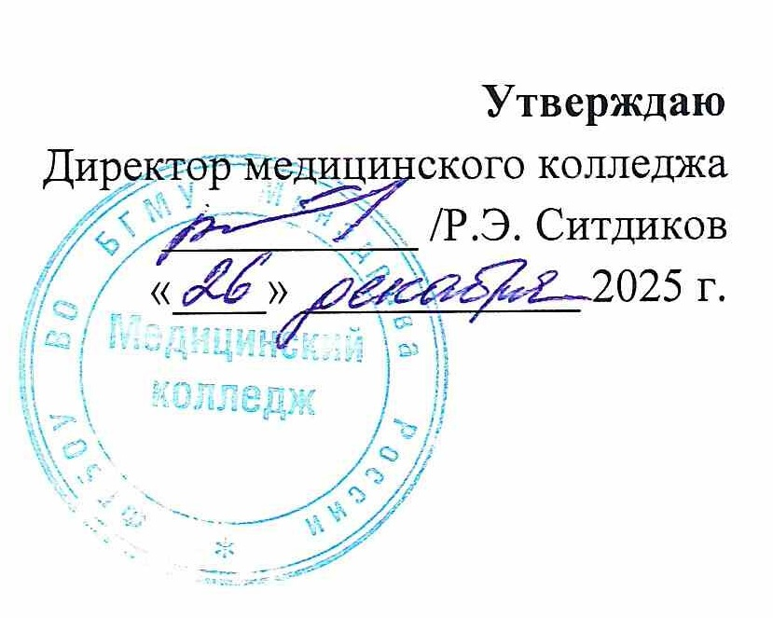
РАСПИСАНИЕ ПРАКТИЧЕСКИХ ЗАНЯТИЙ

СПЕЦИАЛЬНОСТЬ 33.02.01 ФАРМАЦИЯ

2 семестр 2025 - 2026 учебного года
Месяц | Дата | 11 Ф |  | 21 Ф | Дата | Месяц
 |  | 111 | 112 | 211
ЯНВАРЬ | 15 | Теория | Теория | ОДА | 15 | ЯНВАРЬ | 1 КУРС
 | 16 | Теория | Теория | ОДА | 16
 | 17 | Теория | Теория | ОДА | 17 |  | МДК 01.01 Организация деятельности аптеки и ее структурных подраделений (сокр. ОДА) |  | Зайкина А.В.
 | 18 |  |  |  | 18 |  |  | 111
 | 19 | Теория | Теория | ОДА | 19 |  |  | 112
 | 20 | Теория | Теория | ОДА | 20
 | 21 | Теория | Теория | ОДА | 21 |  | МДК 01.04 Лекарствоведение с основами фармакологии (сокр. Фармакол.) |  | Зайкина А.В.
 | 22 | Теория | Теория | ОДА | 22 |  |  | 111
 | 23 | Теория | Теория | ОДА | 23 |  |  | 112
 | 24 | Теория | Теория | Опт.торг. | 24
 | 25 |  |  |  | 25 |  | МДК 02.01 Технология изготовления лекарственных форм (сокр. Т/и ЛФ) |  | Зайкина А.В.
 | 26 | Теория | Теория | Опт.торг. | 26 |  |  | 111
 | 27 | Фармакол. | Фармакол. | Опт.торг. | 27 |  |  | 112
 | 28 | Фармакол. | Фармакол. | Опт.торг. | 28
 | 29 | Фармакол. | Фармакол. | Опт.торг. | 29 |  | МДК 01.02 Розничная торговля лекарственными препаратами и отпуск лекарственных препаратов и товаров аптечного назначения (сокр. Розн.торг.) |  | Зайкина А.В.
 | 30 | Теория | Теория | Опт.торг. | 30 |  |  | 111
 | 31 | Теория | Теория | Опт.торг. | 31 |  |  | 112
Месяц | Дата | 11 Ф |  | 21 Ф | Дата | Месяц
 |  | 111 | 112 | 211 |  |  | МДК 01.05 Лекарствоведение с основами фамакогнозии (сокр. Фармакогноз.) |  | Павлова А.А.
ФЕВРАЛЬ | 1 |  |  |  | 1 | ФЕВРАЛЬ |  | 111
 | 2 | Фармакол. | Фармакол. | Опт.торг. | 2 |  |  | 112
 | 3 | Фармакол. | Фармакол. | Теория | 3
 | 4 | Фармакол. | Фармакол. | Т/и ЛФ | 4
 | 5 | Теория | Теория | Т/и ЛФ | 5
 | 6 | Теория | Теория | Т/и ЛФ | 6
 | 7 | Теория | Теория | Т/и ЛФ | 7 |  | 2 КУРС
 | 8 |  |  |  | 8
 | 9 | Фармакол. | Фармакол. | Т/и ЛФ | 9 |  | МДК 01.01 Организация деятельности аптеки и ее структурных подразделений (сокр. ОДА) | 211 | Павлова А.А.
 | 10 | Фармакол. | Фармакол. | Т/и ЛФ | 10
 | 11 | Фармакол. | Фармакол. | Т/и ЛФ | 11
 | 12 | Теория | Теория | Т/и ЛФ | 12
 | 13 | Теория | Теория | Т/и ЛФ | 13 |  | МДК 01.02 Розничная торговля лекарственными препаратами и отпуск лекарственных препаратов и товаров аптечного назначения (сокр. Розн.торг.) | 211 | Павлова А.А.
 | 14 | Теория | Теория | Т/и ЛФ | 14
 | 15 |  |  |  | 15
 | 16 | Фармакол. | Фармакол. | Т/и ЛФ | 16
 | 17 | Фармакол. | Фармакол. | Т/и ЛФ УП | 17 |  | МДК 01.03 Оптовая торговля лекарственными средствами (сокр. Опт.торг.) | 211 | Павлова А.А.
 | 18 | Фармакол. | Фармакол. | Т/и ЛФ УП | 18
 | 19 | Фармакол. | Фармакол. | Т/и ЛФ УП | 19
 | 20 | Теория | Теория | Т/и ЛФ УП | 20
 | 21 | Теория | Теория | Т/и ЛФ УП | 21 |  | МДК 01.04 Лекарствоведение с основами фармакологии (сокр. Фармакол.) | 211 | Павлова А.А.
 | 22 |  |  |  | 22
 | 23 |  |  |  | 23
 | 24 | Фармакогноз. | Фармакогноз. | Теория | 24
 | 25 | Фармакогноз. | Фармакогноз. | Теория | 25 |  | МДК 01.05 Лекарствоведение с основами фармакогнозии (сокр. Фармакогноз.) | 211 | Павлова А.А.
 | 26 | Фармакогноз. | Фармакогноз. | Теория | 26
 | 27 | Теория | Теория | Т/и ЛФ УП | 27
 | 28 | Теория | Теория | Розн.торг | 28
Месяц | Дата | 11 Ф |  | 21 Ф | Дата | Месяц | МДК 02.01 Технология изготовления лекарственных форм (сокр. Т/и ЛФ) | 211 | Павлова А.А.
 |  | 111 | 112 | 211
МАРТ | 1 |  |  |  | 1 | МАРТ
 | 2 | Фармакогноз. | Фармакогноз. | Теория | 2
 | 3 | Фармакогноз. | Фармакогноз. | Теория | 3 |  | МДК 02.02 Контроль качества лекарственных форм (сокр. Контр.кач.) | 211 | Павлова А.А.
 | 4 | Фармакогноз. | Фармакогноз. | Теория | 4
 | 5 | Теория | Теория | Розн.торг | 5
 | 6 | Теория | Теория | Розн.торг | 6
 | 7 |  |  |  | 7
 | 8 |  |  |  | 8
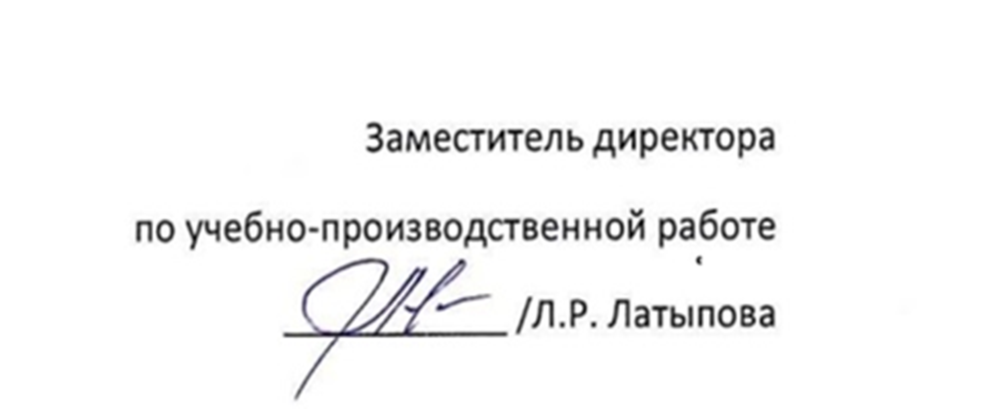
 | 9 | Фармакогноз. | Фармакогноз. | Теория | 9
 | 10 | Фармакогноз. | Фармакогноз. | Теория | 10
 | 11 | Фармакогноз. | Фармакогноз. | Теория | 11
 | 12 | Теория | Теория | Розн.торг | 12
 | 13 | Теория | Теория | Розн.торг | 13
 | 14 | Теория | Теория | Розн.торг | 14
 | 15 |  |  |  | 15
 | 16 | Фармакогноз. | Фармакогноз. | Теория | 16
 | 17 | Фармакогноз. | Фармакогноз. | Теория | 17
 | 18 | Фармакогноз. | Фармакогноз. | Теория | 18
 | 19 | Теория | Теория | Розн.торг | 19
 | 20 | Теория | Теория | Розн.торг | 20
 | 21 | Теория | Теория | Фармакол. | 21
 | 22 |  |  |  | 22
 | 23 | Фармакогноз. | Фармакогноз. | Теория | 23
 | 24 | Теория | Теория | Фармакол. | 24
 | 25 | Т/и ЛФ | Т/и ЛФ | Фармакол. | 25
 | 26 | Т/и ЛФ | Т/и ЛФ | Фармакол. | 26
 | 27 | Т/и ЛФ | Т/и ЛФ | Фармакол. | 27
 | 28 | Теория | Теория | Фармакол. | 28
 | 29 |  |  |  | 29
 | 30 | Теория | Теория | Фармакол. | 30
 | 31 | Теория | Теория | Фармакол. | 31
Месяц | Дата | 11 Ф |  | 21 Ф | Дата | Месяц
 |  | 111 | 112 | 211
АПРЕЛЬ | 1 | Т/и ЛФ | Т/и ЛФ | Фармакогноз. | 1 | АПРЕЛЬ
 | 2 | Т/и ЛФ | Т/и ЛФ | Фармакогноз. | 2
 | 3 | Т/и ЛФ | Т/и ЛФ | Фармакогноз. | 3
 | 4 | Теория | Теория | Фармакогноз. | 4
 | 5 |  |  |  | 5
 | 6 | Т/и ЛФ | Т/и ЛФ | Фармакогноз. | 6
 | 7 | Т/и ЛФ | Т/и ЛФ | Фармакогноз. | 7
 | 8 | Т/и ЛФ | Т/и ЛФ | Фармакогноз. | 8
 | 9 | Теория | Теория | Фармакогноз. | 9
 | 10 | Теория | Теория | Контр.кач. | 10
 | 11 | Теория | Теория | Теория | 11
 | 12 |  |  |  | 12
 | 13 | Т/и ЛФ | Т/и ЛФ | Теория | 13
 | 14 | Т/и ЛФ | Т/и ЛФ | Контр.кач. | 14
 | 15 | Т/и ЛФ | Т/и ЛФ | Контр.кач. | 15
 | 16 | Теория | Теория | Контр.кач. | 16
 | 17 | Теория | Теория | Контр.кач. | 17
 | 18 | Теория | Теория | Теория | 18
 | 19 |  |  |  | 19
 | 20 | Т/и ЛФ | Т/и ЛФ | Контр.кач. | 20
 | 21 | Т/и ЛФ | Т/и ЛФ | Контр.кач. | 21
 | 22 | ОДА | ОДА | Контр.кач. | 22
 | 23 | ОДА | ОДА | Производственная практика | 23
 | 24 | Теория | Теория |  | 24
 | 25 | Теория | Теория |  | 25
 | 26 |  |  |  | 26
 | 27 | ОДА | ОДА | ПМ 01 | 27
 | 28 | ОДА | ОДА |  | 28
 | 29 | ОДА | ОДА |  | 29
 | 30 | Теория | Теория | Теория | 30
Месяц | Дата | 11 Ф |  | 21 Ф | Дата | Месяц
 |  | 111 | 112 | 211
МАЙ | 1 |  |  |  | 1 | МАЙ
 | 2 | Теория | Теория | Теория | 2
 | 3 |  |  |  | 3
 | 4 | ОДА | ОДА | Теория | 4
 | 5 | ОДА | ОДА | Теория | 5
 | 6 | Теория | Теория | Теория | 6
 | 7 | Теория | Теория | Теория | 7
 | 8 | Теория | Теория | Теория | 8
 | 9 |  |  |  | 9
 | 10 |  |  |  | 10
 | 11 | ОДА | ОДА | Теория | 11
 | 12 | ОДА | ОДА | Теория | 12
 | 13 | ОДА | ОДА | Теория | 13
 | 14 | Теория | Теория | Теория | 14
 | 15 | Теория | Теория | Промежуточная | 15
 | 16 | Теория | Теория |  | 16
 | 17 |  |  |  | 17
 | 18 | ОДА | ОДА | аттестация | 18
 | 19 | ОДА | ОДА |  | 19
 | 20 | ОДА | ОДА |  | 20
 | 21 | Теория | Теория |  | 21
 | 22 | Теория | Теория |  | 22
 | 23 | Теория | Теория |  | 23
 | 24 |  |  |  | 24
 | 25 | Теория | Теория | Производственная практика по профилю специальности | 25
 | 26 | Теория | Теория |  | 26
 | 27 | Розн.торг | Розн.торг |  | 27
 | 28 | Розн.торг | Розн.торг |  | 28
 | 29 | Теория | Теория |  | 29
 | 30 | Теория | Теория |  | 30
 | 31 |  |  |  | 31
Месяц | Дата | 11 Ф |  | 21 Ф | Дата | Месяц
 |  | 111 | 112 | 211
ИЮНЬ | 1 | Теория | Теория |  | 1 | ИЮНЬ
 | 2 | Розн.торг | Розн.торг |  | 2
 | 3 | Розн.торг | Розн.торг |  | 3
 | 4 | Розн.торг | Розн.торг |  | 4
 | 5 | Теория | Теория |  | 5
 | 6 | Теория | Теория |  | 6
 | 7 |  |  |  | 7
 | 8 | Розн.торг | Розн.торг |  | 8
 | 9 | Розн.торг | Розн.торг |  | 9
 | 10 | Теория | Теория |  | 10
 | 11 | Теория | Теория |  | 11
 | 12 |  |  |  | 12
 | 13 | Теория | Теория |  | 13
 | 14 |  |  |  | 14
 | 15 | Розн.торг | Розн.торг | ГИА | 15
 | 16 | Розн.торг | Розн.торг |  | 16
 | 17 | Розн.торг | Розн.торг |  | 17
 | 18 | Теория | Теория |  | 18
 | 19 | Теория | Теория |  | 19
 | 20 | Теория | Теория |  | 20
 | 21 |  |  |  | 21
 | 22 | Розн.торг | Розн.торг | ГИА | 22
 | 23 | Розн.торг | Розн.торг |  | 23
 | 24 | Розн.торг | Розн.торг |  | 24
 | 25 | Теория | Теория |  | 25
 | 26 | Теория | Теория |  | 26
 | 27 | Теория | Теория |  | 27
 | 28 |  |  |  | 28
 | 29 | Теория | Теория |  | 29
 | 30 | Промежуточная аттестация |  |  | 30
ИЮЛЬ | 1 |  |  |  | 1 | ИЮЛЬ
 | 2 |  |  |  | 2
 | 3 |  |  |  | 3
 | 4 |  |  |  | 4
 | 5 |  |  |  | 5
 | КАНИКУЛЫ

